Progetto
LABORATORIO SCIENTIFICO MULTIDISCIPLINARE CON POSTAZIONE DISABILI E PIATTAFORMA CLOUD PER L'APPRENDIMENTO COLLABORATIVO
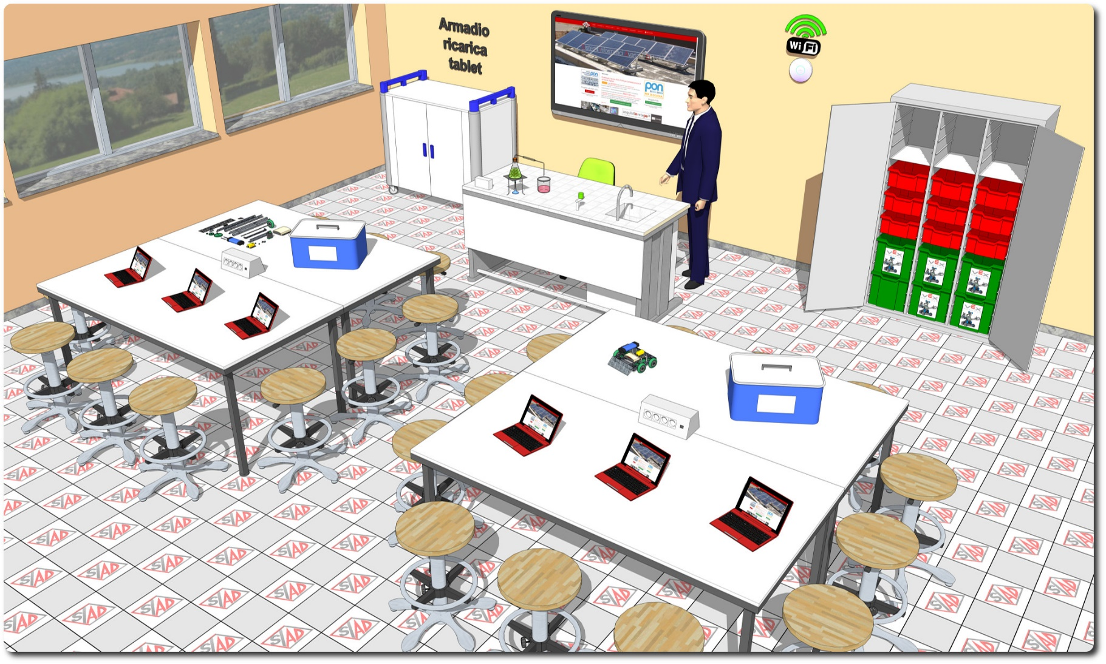
Descrizione Progetto (minore di 1300 caratteri)
OBIETTIVI Dotare la Scuola di uno spazio laboratoriale di riferimento delle materie scientifiche con diverse aree di apprendimento (Biologia, Chimica, Fisica, Robotica) e postazione riservata ad alunni diversamente abili. LA SOLUZIONE È COMPOSTA DA: 1) Arredi tecnici, costituiti da due isole tecniche ciascuna per 12 allievi, dalla cattedra docente con servizi autonomi e dalle sedute per tutte le postazioni; 2) Apparecchiature tecnologiche, comprendenti il notebook docente, tablet PC, monitor interattivo con piattaforma collaborativa cloud-based, access point e postazione per studenti diversamente abili; 3) Software, costituito da piattaforma web oriented per la gestione del libretto studente; 4) Strumentazione scientifica, comprendente dataloggers wifi fruibili in gruppi di lavoro, pack di sensori multidisciplinare, kit per la robotica e kit didattici per lezioni dimostrative di chimica, fisica ed energie alternative, con guide multimediali fruibili in lezioni di tipo dimostrativo. La strumentazione è alloggiata in un pratico sistema composto da un armadio metallico con vassoi separati e scorrevoli per dataloggers, sensori e kit di robotica 5) Adeguamenti edilizi, comprendenti l’impianto elettrico e LAN dimensionato per il laboratorio

Click qui per la Matrice Acquisti
Click qui per il riepilogo delle Spese Generali

